CollectiveAccess


Image | Object | Description | Date
 | Steingabel (A1111) | Die Steingabel hat neun stumpfe Zinken. Für das Aufgabeln von Heu oder Mist war sie damit zu fein gearbeitet, was die Vermutung nahelegt, dass sie für Grabe- oder auch Kartoffelarbeiten genutzt wurde. Auch das am Stiel befindliche Brandzeichen "MGP", was für "Martin Günther Polenz" steht, deutet auf eine Verwendung auf dem Feld hin. Besonders bei Geräten, welche zu größeren Arbeitseinsätzen mit vielen, auch hoffremden Helfern benutzt wurden, war eine Kennzeichnung des Eigentümers sinnvoll.
 | Heugabel (A1209) | Der schmale, dreizinkige Kopf sowie der lange gebogene Stiel dieser Gabel weisen darauf hin, dass sie bei der Heuernte verwendet wurde. Der lange Stiel eignete sich besonders, um das zusammengeraufte Heu auf den Erntewagen zu heben. Auch beim Abladen des Heus auf den Kornboden war ein langer Stiel von Vorteil. Das am Stiel befindliche Brandzeichen "MGP" steht für "Martin Günther Polenz". Besonders bei Geräten, welche zu größeren Arbeitseinsätzen mit vielen, auch hoffremden Helfern benutzt wurden, war eine Kennzeichnung des Eigentümers sinnvoll.
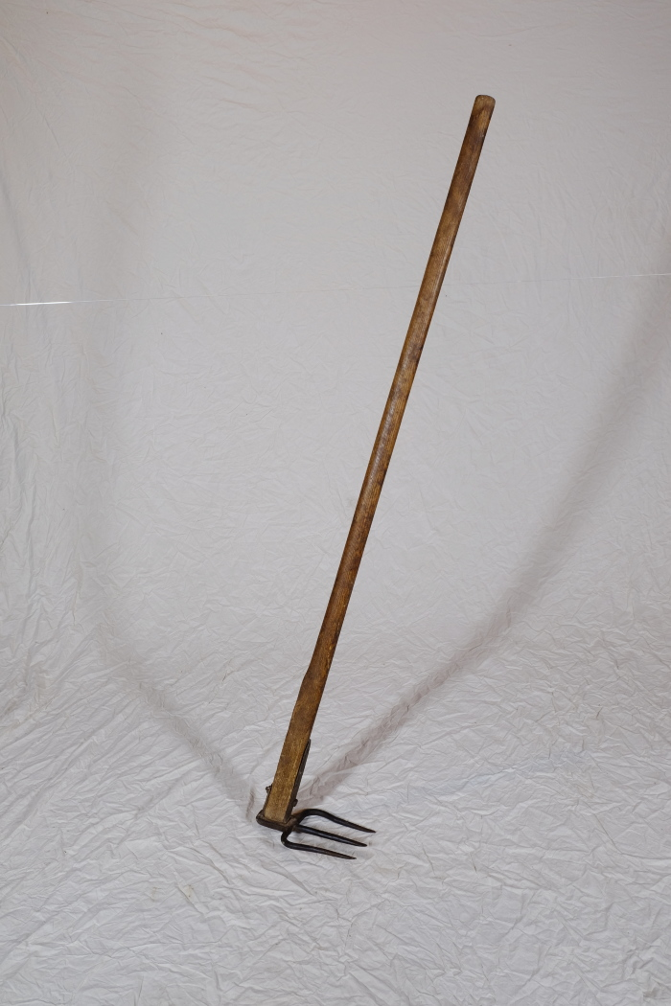
 | Misthaken (A1292) | Ein Misthaken fand vor allem in kleineren Ställen Verwendung. Man nutzte ihn, um Stroh und Mist direkt aus den Ställen heraus auf den Misthaufen oder auf eine Transportkarre zuziehen. In größeren Ställen musste man hingegen oft Spaten und Mistgabel zum Herausschaufeln des festgetretenen Mistes einsetzen. Weiterhin wurde der Misthaken beim Ausbringen des Mistes auf die Felder genutzt. Mit ihm konnte der Dung vom Karren gezogen werden.
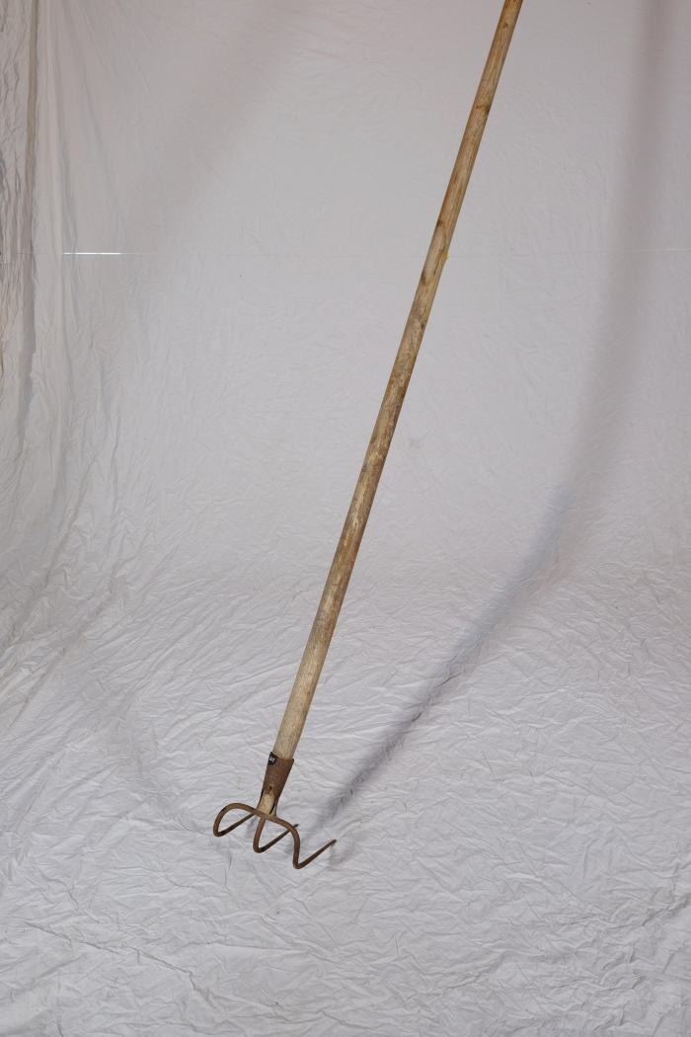
 | Misthaken (A1601) | Ein Misthaken fand vor allem in kleineren Ställen Verwendung. Man nutzte ihn, um Stroh und Mist direkt aus den Ställen heraus auf den Misthaufen oder auf eine Transportkarre zuziehen. In größeren Ställen musste man hingegen oft Spaten und Mistgabel zum Herausschaufeln des festgetretenen Mistes einsetzen. Weiterhin wurde der Misthaken beim Ausbringen des Mistes auf die Felder genutzt. Mit ihm konnte der Dung vom Karren gezogen werden.

